Mapa_kraje_vyvoj
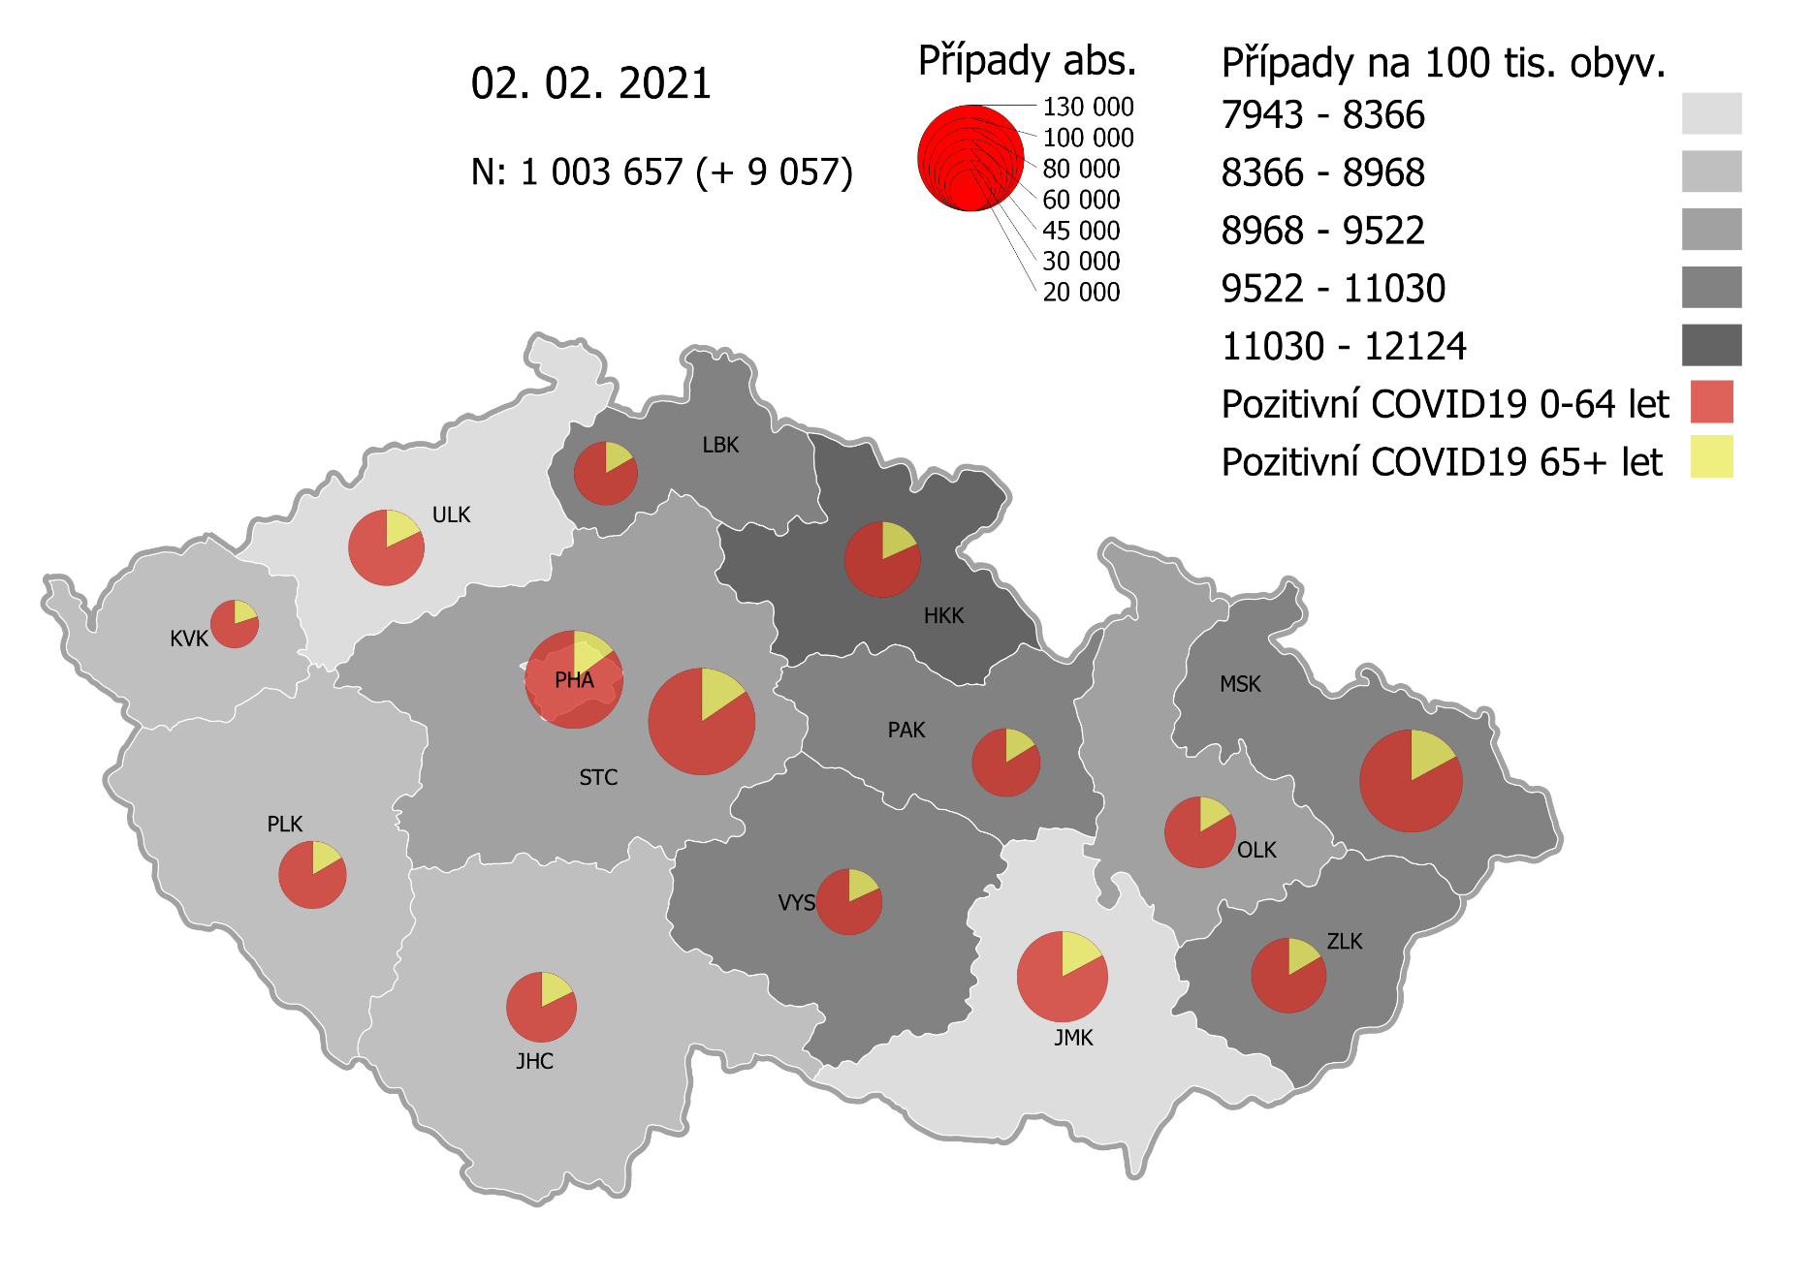
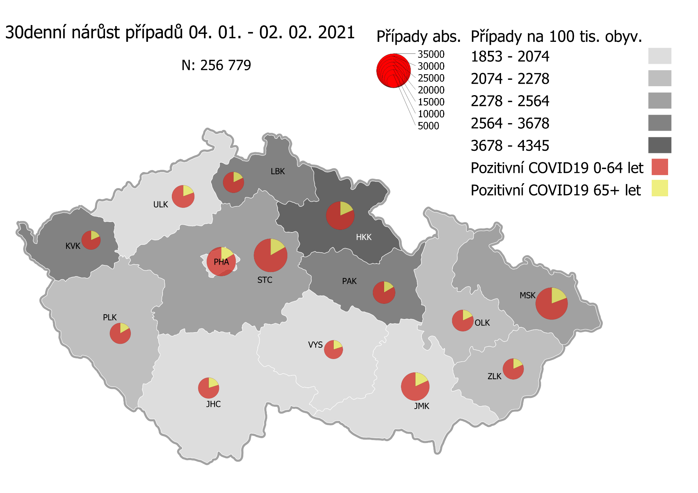
Kumulativní počet pozitivních pacientů COVID-19 v krajích ČR dle bydliště absolutně a na 100 tis. obyvatel
ke dni | 2/3/21
KÓD NUTS3 | Název kraje | Zkratka NUTS3 | Pozitivní COVID19 | Obyvatelstvo 1. 1. 2020 | Na 100 000 obyvatel | Nárůst za 7 dní (v %) | Nárůst za 7 dní na 100 000 obyvatel | Nárůst COVDI19 7 dní zpětně | z toho 28.01 | z toho 29.01 | z toho 30.01 | z toho 31.01 | z toho 01.02 | z toho 02.02 | z toho 03.02
CZ010 | Hlavní město Praha | PHA | 111,774 | 1,324,277 | 8,440.4 | 4.9% | 391.8 | 5,189 | 827 | 908 | 435 | 324 | 777 | 962 | 956
CZ020 | Středočeský kraj | STC | 133,223 | 1,385,141 | 9,618.0 | 5.2% | 476.3 | 6,597 | 953 | 1,024 | 516 | 259 | 1,061 | 1,473 | 1,311
CZ031 | Jihočeský kraj | JHC | 57,107 | 644,083 | 8,866.4 | 4.3% | 364.4 | 2,347 | 422 | 423 | 124 | 82 | 366 | 469 | 461
CZ032 | Plzeňský kraj | PLK | 53,267 | 589,899 | 9,029.9 | 6.7% | 569.6 | 3,360 | 514 | 659 | 124 | 127 | 513 | 648 | 775
CZ041 | Karlovarský kraj | KVK | 27,204 | 294,664 | 9,232.2 | 15.3% | 1,227.5 | 3,617 | 795 | 472 | 404 | 286 | 345 | 538 | 777
CZ042 | Ústecký kraj | ULK | 66,878 | 820,965 | 8,146.3 | 4.6% | 360.6 | 2,960 | 436 | 491 | 228 | 162 | 443 | 567 | 633
CZ051 | Liberecký kraj | LBK | 47,000 | 443,690 | 10,593.0 | 5.4% | 543.6 | 2,412 | 412 | 393 | 167 | 127 | 451 | 445 | 417
CZ052 | Královéhradecký kraj | HKK | 68,183 | 551,647 | 12,359.9 | 9.0% | 1,022.9 | 5,643 | 1,013 | 792 | 611 | 535 | 517 | 883 | 1,292
CZ053 | Pardubický kraj | PAK | 54,426 | 522,662 | 10,413.2 | 5.8% | 573.4 | 2,997 | 449 | 466 | 286 | 99 | 503 | 590 | 604
CZ063 | Kraj Vysočina | VYS | 50,817 | 509,813 | 9,967.8 | 3.3% | 317.2 | 1,617 | 268 | 294 | 177 | 26 | 231 | 378 | 243
CZ064 | Jihomoravský kraj | JMK | 95,555 | 1,191,989 | 8,016.4 | 4.5% | 341.7 | 4,073 | 659 | 761 | 267 | 170 | 633 | 730 | 853
CZ071 | Olomoucký kraj | OLK | 59,379 | 632,015 | 9,395.2 | 4.1% | 371.8 | 2,350 | 379 | 418 | 82 | 81 | 484 | 512 | 394
CZ072 | Zlínský kraj | ZLK | 64,511 | 582,555 | 11,073.8 | 2.5% | 265.2 | 1,545 | 217 | 265 | 206 | 86 | 241 | 275 | 255
CZ080 | Moravskoslezský kraj | MSK | 121,969 | 1,200,539 | 10,159.5 | 3.2% | 315.9 | 3,792 | 645 | 672 | 424 | 205 | 614 | 654 | 578
CZ088 | Neurčeno |  | 794 |  |  | 3.0% |  | 23 | 3 | 5 | 0 | 2 | 2 | 4 | 7
CZ099 | Cizinci bez pobytu v ČR |  | 1,265 |  |  | 2.8% |  | 35 | 7 | 5 | 1 | 0 | 6 | 5 | 11

CZ | Česká republika | ČR | 1,013,352 | 10,693,939 | 9,475.9 | 5.0% | 454.1 | 48,557 | 7,999 | 8,048 | 4,052 | 2,571 | 7,187 | 9,133 | 9,567
KÓD NUTS3 | Název kraje | Zkratka NUTS3 | z toho ve věku 65+ | z toho obyv. 65+ | na 100 000 obyv. 65+ | Nárůst za 7 dní (65+ v %) | Nárůst za 7 dní na 100 000 obyv. 65+ | Nárůst COVDI19 7 dní zpětně | z toho 65+ 28.01 | z toho 65+ 29.01 | z toho 65+ 30.01 | z toho 65+ 31.01 | z toho 65+ 01.02 | z toho 65+ 02.02 | z toho 65+ 03.02
CZ010 | Hlavní město Praha | PHA | 16,648 | 251,166 | 6,628.3 | 5.3% | 335.6 | 843 | 143 | 136 | 61 | 50 | 136 | 172 | 145
CZ020 | Středočeský kraj | STC | 20,564 | 255,825 | 8,038.3 | 5.1% | 391.3 | 1,001 | 137 | 166 | 62 | 32 | 176 | 224 | 204
CZ031 | Jihočeský kraj | JHC | 10,084 | 131,832 | 7,649.1 | 4.2% | 308.0 | 406 | 86 | 66 | 22 | 23 | 76 | 76 | 57
CZ032 | Plzeňský kraj | PLK | 8,794 | 119,690 | 7,347.3 | 5.9% | 411.9 | 493 | 87 | 96 | 19 | 20 | 75 | 75 | 121
CZ041 | Karlovarský kraj | KVK | 5,368 | 60,178 | 8,920.2 | 11.6% | 930.6 | 560 | 117 | 94 | 63 | 61 | 57 | 68 | 100
CZ042 | Ústecký kraj | ULK | 11,927 | 161,527 | 7,383.9 | 4.6% | 321.9 | 520 | 73 | 97 | 45 | 33 | 74 | 104 | 94
CZ051 | Liberecký kraj | LBK | 7,803 | 89,906 | 8,679.1 | 5.3% | 440.5 | 396 | 67 | 68 | 34 | 26 | 65 | 62 | 74
CZ052 | Královéhradecký kraj | HKK | 12,377 | 119,407 | 10,365.4 | 8.5% | 808.2 | 965 | 176 | 127 | 103 | 92 | 105 | 163 | 199
CZ053 | Pardubický kraj | PAK | 8,792 | 106,085 | 8,287.7 | 5.5% | 430.8 | 457 | 68 | 85 | 30 | 17 | 73 | 86 | 98
CZ063 | Kraj Vysočina | VYS | 9,212 | 104,291 | 8,833.0 | 3.4% | 289.6 | 302 | 48 | 45 | 54 | 9 | 43 | 68 | 35
CZ064 | Jihomoravský kraj | JMK | 16,375 | 238,620 | 6,862.4 | 4.1% | 267.8 | 639 | 110 | 110 | 43 | 31 | 111 | 119 | 115
CZ071 | Olomoucký kraj | OLK | 9,735 | 130,935 | 7,435.0 | 4.0% | 286.4 | 375 | 72 | 72 | 15 | 9 | 72 | 71 | 64
CZ072 | Zlínský kraj | ZLK | 10,651 | 121,339 | 8,777.9 | 2.4% | 208.5 | 253 | 34 | 40 | 38 | 17 | 39 | 42 | 43
CZ080 | Moravskoslezský kraj | MSK | 20,771 | 240,829 | 8,624.8 | 3.1% | 260.4 | 627 | 110 | 131 | 77 | 30 | 101 | 102 | 76
CZ088 | Neurčeno |  | 85 |  |  | 7.6% |  | 6 | 0 | 1 | 0 | 0 | 1 | 3 | 1
CZ099 | Cizinci bez pobytu v ČR |  | 24 |  |  | 0.0% |  | 0 | 0 | 0 | 0 | 0 | 0 | 0 | 0

CZ | Česká republika | ČR | 169,210 | 2,131,630 | 7,938.1 | 4.9% | 367.9 | 7,843 | 1,328 | 1,334 | 666 | 450 | 1,204 | 1,435 | 1,426
KÓD NUTS3 | Název kraje | Zkratka NUTS3 | z toho ve věku 0-5 let | z toho obyv. 0-5 let | na 100 000 obyv. 0-5 let | Nárůst za 7 dní (0-5 let v %) | Nárůst za 7 dní na 100 000 obyv. 0-5 let | Nárůst COVDI19 7 dní zpětně | z toho 0-5 let 28.01 | z toho 0-5 let 29.01 | z toho 0-5 let 30.01 | z toho 0-5 let 31.01 | z toho 0-5 let 01.02 | z toho 0-5 let 02.02 | z toho 0-5 let 03.02
CZ010 | Hlavní město Praha | PHA | 3,444 | 89,638 | 3,842.1 | 7.8% | 278.9 | 250 | 46 | 51 | 20 | 10 | 33 | 51 | 39
CZ020 | Středočeský kraj | STC | 4,432 | 96,527 | 4,591.5 | 6.5% | 279.7 | 270 | 40 | 48 | 24 | 9 | 42 | 46 | 61
CZ031 | Jihočeský kraj | JHC | 1,326 | 40,283 | 3,291.7 | 5.4% | 168.8 | 68 | 17 | 13 | 3 | 0 | 10 | 16 | 9
CZ032 | Plzeňský kraj | PLK | 1,378 | 36,259 | 3,800.4 | 10.7% | 366.8 | 133 | 32 | 39 | 1 | 5 | 10 | 24 | 22
CZ041 | Karlovarský kraj | KVK | 708 | 16,577 | 4,271.0 | 19.6% | 699.8 | 116 | 25 | 8 | 8 | 9 | 14 | 20 | 32
CZ042 | Ústecký kraj | ULK | 1,559 | 49,718 | 3,135.7 | 6.9% | 203.1 | 101 | 11 | 22 | 9 | 4 | 18 | 23 | 14
CZ051 | Liberecký kraj | LBK | 1,424 | 28,292 | 5,033.2 | 6.2% | 293.4 | 83 | 10 | 15 | 7 | 6 | 15 | 13 | 17
CZ052 | Královéhradecký kraj | HKK | 2,144 | 33,422 | 6,414.9 | 14.7% | 819.8 | 274 | 53 | 34 | 33 | 29 | 20 | 34 | 71
CZ053 | Pardubický kraj | PAK | 1,573 | 32,984 | 4,769.0 | 8.3% | 363.8 | 120 | 19 | 16 | 7 | 6 | 28 | 20 | 24
CZ063 | Kraj Vysočina | VYS | 854 | 31,857 | 2,680.7 | 4.8% | 122.4 | 39 | 12 | 4 | 5 | 0 | 2 | 11 | 5
CZ064 | Jihomoravský kraj | JMK | 2,054 | 79,619 | 2,579.8 | 8.6% | 203.5 | 162 | 20 | 38 | 10 | 10 | 18 | 24 | 42
CZ071 | Olomoucký kraj | OLK | 1,407 | 38,976 | 3,609.9 | 9.1% | 300.2 | 117 | 17 | 22 | 3 | 6 | 22 | 31 | 16
CZ072 | Zlínský kraj | ZLK | 1,987 | 35,087 | 5,663.1 | 3.2% | 173.9 | 61 | 10 | 8 | 6 | 9 | 12 | 13 | 3
CZ080 | Moravskoslezský kraj | MSK | 2,870 | 71,917 | 3,990.7 | 4.3% | 165.5 | 119 | 22 | 18 | 15 | 9 | 18 | 18 | 19
CZ088 | Neurčeno |  | 30 |  |  | 0.0% |  | 0 | 0 | 0 | 0 | 0 | 0 | 0 | 0
CZ099 | Cizinci bez pobytu v ČR |  | 7 |  |  | 0.0% |  | 0 | 0 | 0 | 0 | 0 | 0 | 0 | 0
CZ | Česká republika | ČR | 27,197 | 681,156 | 3,992.8 | 7.6% | 280.8 | 1,913 | 334 | 336 | 151 | 112 | 262 | 344 | 374
KÓD NUTS3 | Název kraje | Zkratka NUTS3 | z toho ve věku 6-15 let | z toho obyv. 6-15 let | na 100 000 obyv. 6-15 let | Nárůst za 7 dní (6-15 let v %) | Nárůst za 7 dní na 100 000 obyv. 6-15 let | Nárůst COVDI19 7 dní zpětně | z toho 6-15 let 28.01 | z toho 6-15 let 29.01 | z toho 6-15 let 30.01 | z toho 6-15 let 31.01 | z toho 6-15 let 01.02 | z toho 6-15 let 02.02 | z toho 6-15 let 03.02
CZ010 | Hlavní město Praha | PHA | 8,657 | 131,513 | 6,582.6 | 6.2% | 383.2 | 504 | 76 | 92 | 54 | 35 | 71 | 96 | 80
CZ020 | Středočeský kraj | STC | 12,184 | 163,398 | 7,456.6 | 6.5% | 452.3 | 739 | 100 | 111 | 71 | 32 | 133 | 153 | 139
CZ031 | Jihočeský kraj | JHC | 4,030 | 67,758 | 5,947.6 | 5.5% | 309.9 | 210 | 28 | 41 | 11 | 0 | 32 | 37 | 61
CZ032 | Plzeňský kraj | PLK | 4,012 | 60,678 | 6,612.0 | 7.6% | 466.4 | 283 | 42 | 67 | 14 | 9 | 57 | 51 | 43
CZ041 | Karlovarský kraj | KVK | 1,782 | 30,869 | 5,772.8 | 20.2% | 968.6 | 299 | 42 | 52 | 40 | 23 | 28 | 61 | 53
CZ042 | Ústecký kraj | ULK | 4,618 | 90,219 | 5,118.7 | 6.5% | 310.4 | 280 | 38 | 35 | 29 | 12 | 64 | 49 | 53
CZ051 | Liberecký kraj | LBK | 4,262 | 48,396 | 8,806.5 | 5.8% | 481.4 | 233 | 42 | 31 | 23 | 17 | 48 | 43 | 29
CZ052 | Královéhradecký kraj | HKK | 5,651 | 57,779 | 9,780.4 | 10.4% | 924.2 | 534 | 84 | 87 | 68 | 51 | 42 | 86 | 116
CZ053 | Pardubický kraj | PAK | 4,400 | 54,972 | 8,004.1 | 6.6% | 493.0 | 271 | 38 | 40 | 26 | 5 | 67 | 38 | 57
CZ063 | Kraj Vysočina | VYS | 3,104 | 52,247 | 5,941.0 | 3.5% | 199.1 | 104 | 21 | 20 | 13 | 0 | 11 | 23 | 16
CZ064 | Jihomoravský kraj | JMK | 5,604 | 122,670 | 4,568.4 | 6.8% | 291.8 | 358 | 56 | 84 | 29 | 21 | 42 | 48 | 78
CZ071 | Olomoucký kraj | OLK | 4,185 | 65,697 | 6,370.2 | 4.9% | 299.9 | 197 | 36 | 32 | 5 | 5 | 39 | 51 | 29
CZ072 | Zlínský kraj | ZLK | 4,732 | 58,614 | 8,073.2 | 3.1% | 240.6 | 141 | 24 | 20 | 20 | 12 | 18 | 26 | 21
CZ080 | Moravskoslezský kraj | MSK | 8,283 | 123,284 | 6,718.6 | 3.9% | 249.8 | 308 | 58 | 62 | 26 | 27 | 46 | 48 | 41
CZ088 | Neurčeno |  | 9 |  |  | 0.0% |  | 0 | 0 | 0 | 0 | 0 | 0 | 0 | 0
CZ099 | Cizinci bez pobytu v ČR |  | 11 |  |  | 0.0% |  | 0 | 0 | 0 | 0 | 0 | 0 | 0 | 0
CZ | Česká republika | ČR | 75,524 | 1,128,094 | 6,694.8 | 6.3% | 395.4 | 4,461 | 685 | 774 | 429 | 249 | 698 | 810 | 816
KÓD NUTS3 | Název kraje | Zkratka NUTS3 | z toho ve věku 16-19 let | z toho obyv. 16-19 let | na 100 000 obyv. 16-19 let | Nárůst za 7 dní (16-19 let v %) | Nárůst za 7 dní na 100 000 obyv. 16-19 let | Nárůst COVDI19 7 dní zpětně | z toho 16-19 let 28.01 | z toho 16-19 let 29.01 | z toho 16-19 let 30.01 | z toho 16-19 let 31.01 | z toho 16-19 let 01.02 | z toho 16-19 let 02.02 | z toho 16-19 let 03.02
CZ010 | Hlavní město Praha | PHA | 3,838 | 39,781 | 9,647.8 | 4.0% | 374.6 | 149 | 23 | 18 | 6 | 15 | 22 | 34 | 31
CZ020 | Středočeský kraj | STC | 5,309 | 50,226 | 10,570.2 | 4.8% | 483.8 | 243 | 36 | 34 | 18 | 11 | 43 | 56 | 45
CZ031 | Jihočeský kraj | JHC | 2,080 | 23,342 | 8,911.0 | 2.8% | 239.9 | 56 | 9 | 12 | 3 | 0 | 11 | 11 | 10
CZ032 | Plzeňský kraj | PLK | 1,821 | 20,545 | 8,863.5 | 5.7% | 477.0 | 98 | 13 | 20 | 3 | 0 | 14 | 18 | 30
CZ041 | Karlovarský kraj | KVK | 797 | 10,990 | 7,252.0 | 12.9% | 828.0 | 91 | 21 | 12 | 17 | 5 | 6 | 17 | 13
CZ042 | Ústecký kraj | ULK | 2,384 | 31,824 | 7,491.2 | 3.7% | 270.2 | 86 | 19 | 13 | 7 | 2 | 15 | 15 | 15
CZ051 | Liberecký kraj | LBK | 1,819 | 16,399 | 11,092.1 | 3.9% | 420.8 | 69 | 12 | 12 | 7 | 3 | 12 | 13 | 10
CZ052 | Královéhradecký kraj | HKK | 2,405 | 19,988 | 12,032.2 | 7.8% | 870.5 | 174 | 24 | 23 | 18 | 25 | 15 | 32 | 37
CZ053 | Pardubický kraj | PAK | 1,955 | 19,021 | 10,278.1 | 4.2% | 415.3 | 79 | 8 | 9 | 7 | 2 | 18 | 17 | 18
CZ063 | Kraj Vysočina | VYS | 1,775 | 18,797 | 9,443.0 | 3.3% | 297.9 | 56 | 8 | 7 | 3 | 0 | 12 | 17 | 9
CZ064 | Jihomoravský kraj | JMK | 2,883 | 40,581 | 7,104.3 | 3.9% | 263.7 | 107 | 23 | 21 | 7 | 2 | 20 | 14 | 20
CZ071 | Olomoucký kraj | OLK | 2,008 | 22,707 | 8,843.1 | 4.3% | 365.5 | 83 | 9 | 22 | 3 | 7 | 17 | 14 | 11
CZ072 | Zlínský kraj | ZLK | 2,380 | 20,976 | 11,346.3 | 1.6% | 181.2 | 38 | 7 | 7 | 10 | 1 | 5 | 3 | 5
CZ080 | Moravskoslezský kraj | MSK | 4,214 | 43,805 | 9,619.9 | 2.8% | 262.5 | 115 | 19 | 15 | 12 | 13 | 24 | 10 | 22
CZ088 | Neurčeno |  | 23 |  |  | 0.0% |  | 0 | 0 | 0 | 0 | 0 | 0 | 0 | 0
CZ099 | Cizinci bez pobytu v ČR |  | 28 |  |  | 3.7% |  | 1 | 0 | 0 | 0 | 0 | 0 | 0 | 1
CZ | Česká republika | ČR | 35,719 | 378,982 | 9,425.0 | 4.2% | 381.3 | 1,445 | 231 | 225 | 121 | 86 | 234 | 271 | 277

 |  |  |  | Mapa výskytu COVID-19 v krajích ČR
 |  |  |  | Počet pozitivních pacientů kumulativně v krajích bydliště v ČR na 100 tis. obyvatel a absolutně z dat |  |  |  |  |  |  |  |  |  |  | ke dni 02.02.2021 23:59

Mapa_okresy_vývoj
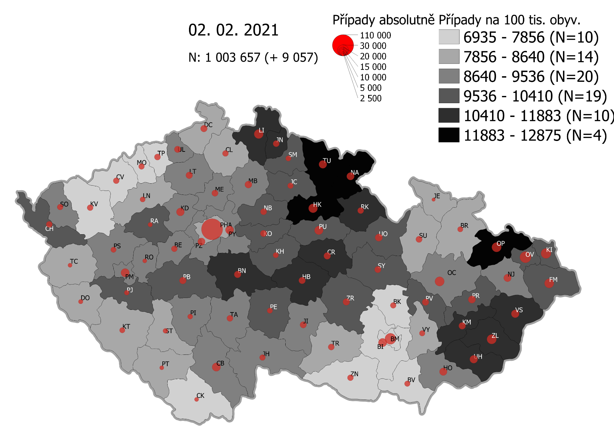
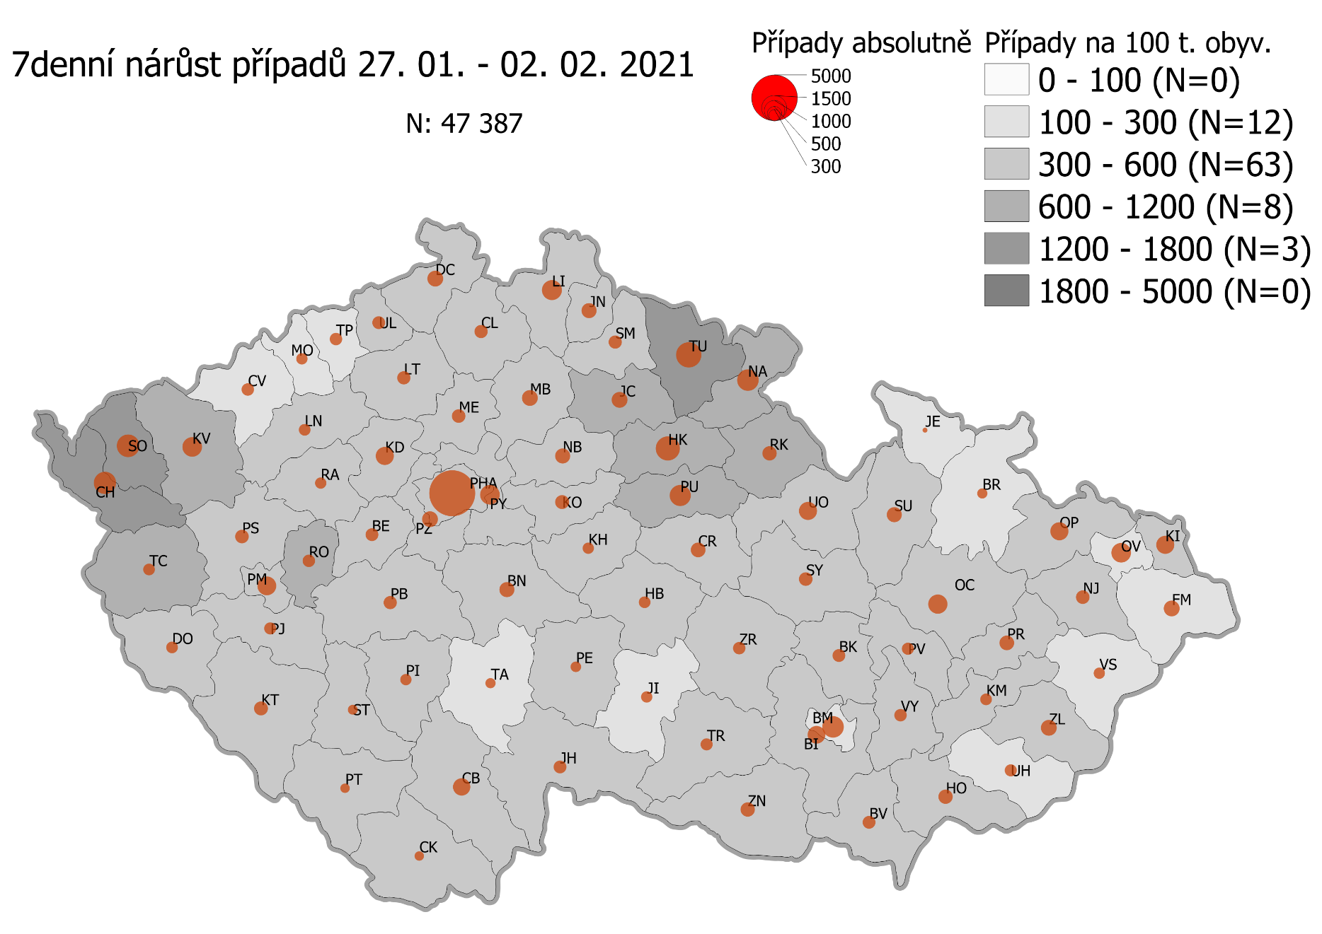
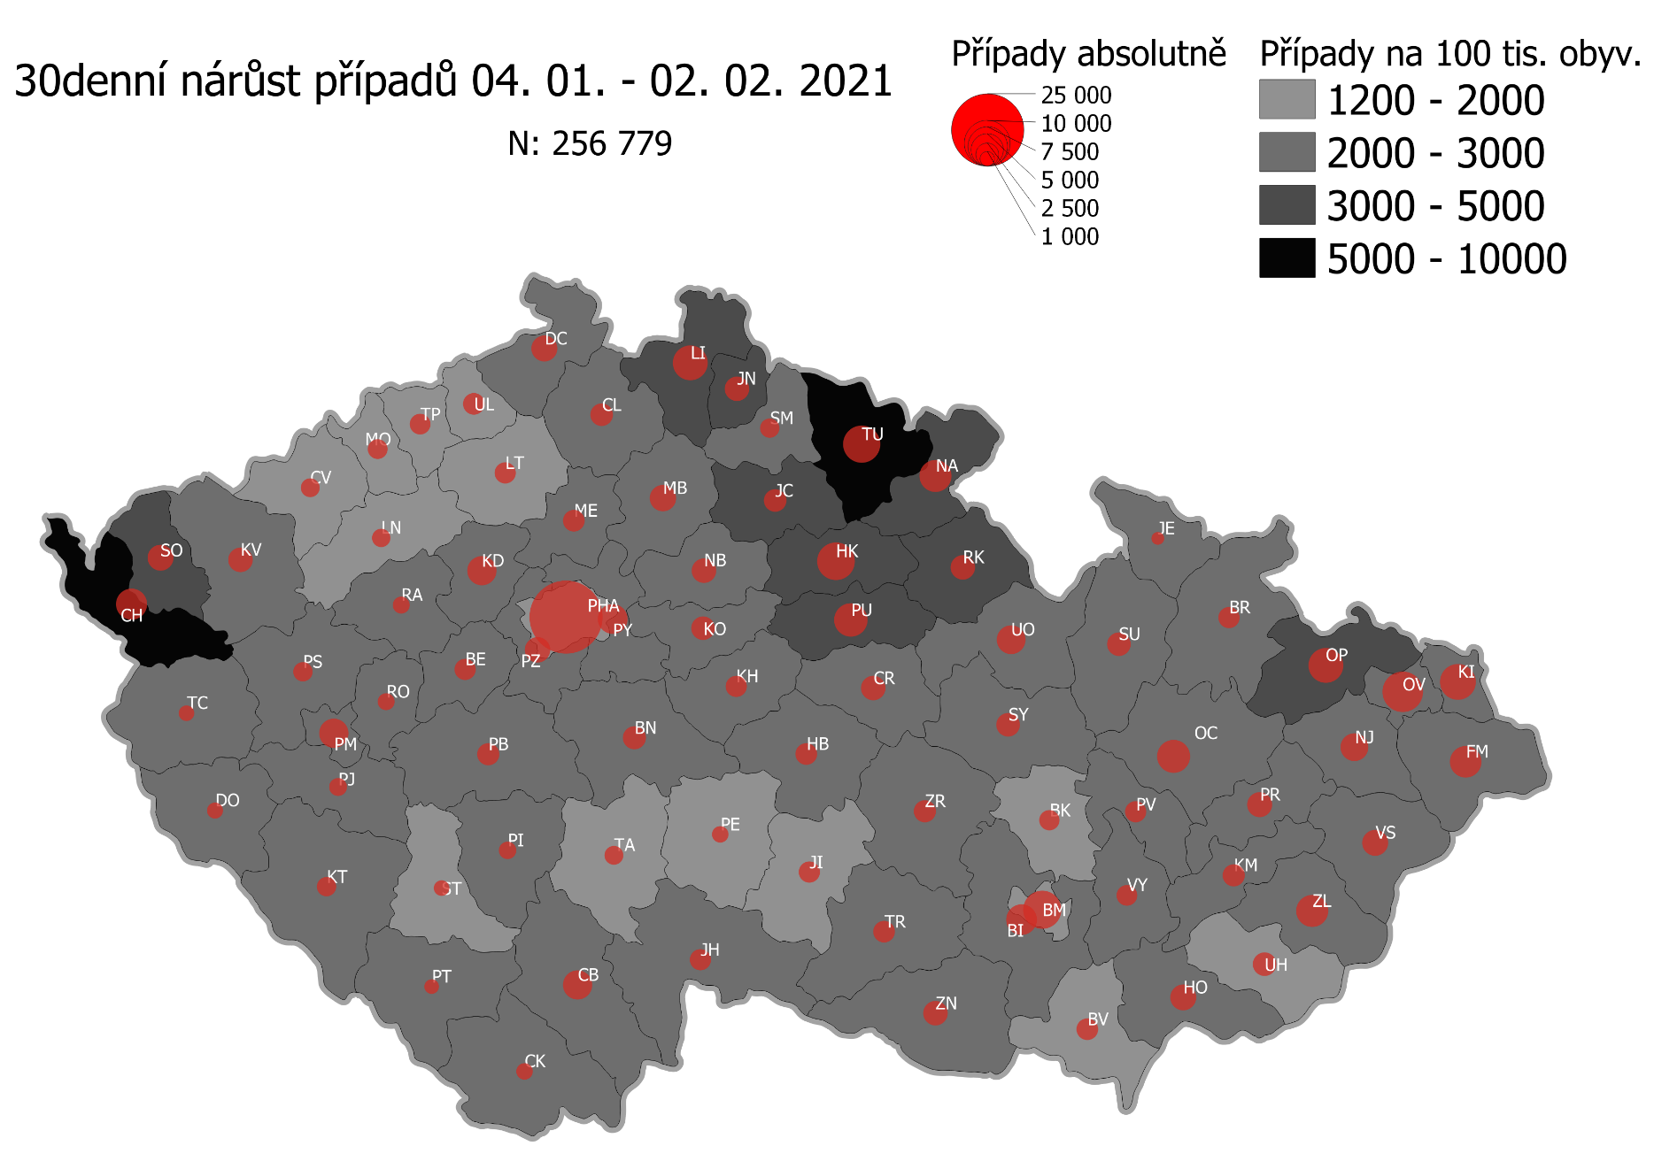
Pořadí okresů dle kumulativní incidence COVID-19 ke dni |  |  |  |  |  | 03.02.2021 23:59
KÓD LAU1 | Zkratka kraje název okresu (LAU1) | Zkratka LAU1 | Počet obyvatel | Připady COVID-19 | Celkem na 100 tisíc obyvatel | Nárůst COVDI19 30 dní zpětně | za 30 dní na 100 tisíc obyvatel | Nárůst COVDI19 7 dní zpětně | za 7 dní na 100 tisíc obyvatel
CZ0525 | HKK - Trutnov | TU | 117,978 | 15,610 | 13,231.3 | 6,931 | 5,874.8 | 1,642 | 1,391.8
CZ0523 | HKK - Náchod | NA | 109,958 | 14,243 | 12,953.1 | 4,942 | 4,494.4 | 1,157 | 1,052.2
CZ0521 | HKK - Hradec Králové | HK | 164,283 | 20,548 | 12,507.7 | 6,971 | 4,243.3 | 1,677 | 1,020.8
CZ0805 | MSK - Opava | OP | 176,236 | 22,043 | 12,507.7 | 5,606 | 3,181.0 | 787 | 446.6
CZ0524 | HKK - Rychnov nad Kněžnou | RK | 79,383 | 9,523 | 11,996.3 | 2,827 | 3,561.2 | 519 | 653.8
CZ0631 | VYS - Havlíčkův Brod | HB | 94,915 | 11,319 | 11,925.4 | 2,207 | 2,325.2 | 316 | 332.9
CZ0513 | LBK - Liberec | LI | 175,626 | 20,624 | 11,743.1 | 5,737 | 3,266.6 | 977 | 556.3
CZ0201 | STC - Benešov | BN | 99,414 | 11,661 | 11,729.7 | 2,634 | 2,649.5 | 539 | 542.2
CZ0724 | ZLK - Zlín | ZL | 191,652 | 22,026 | 11,492.7 | 4,732 | 2,469.1 | 625 | 326.1
CZ0531 | PAK - Chrudim | CR | 104,613 | 12,018 | 11,488.1 | 2,848 | 2,722.4 | 555 | 530.5
CZ0721 | ZLK - Kroměříž | KM | 105,343 | 11,832 | 11,231.9 | 2,315 | 2,197.6 | 317 | 300.9
CZ0512 | LBK - Jablonec nad Nisou | JN | 90,667 | 9,965 | 10,990.8 | 2,871 | 3,166.5 | 533 | 587.9
CZ0722 | ZLK - Uherské Hradiště | UH | 142,226 | 15,309 | 10,763.9 | 2,602 | 1,829.5 | 329 | 231.3
CZ0723 | ZLK - Vsetín | VS | 143,334 | 15,344 | 10,705.1 | 3,136 | 2,187.9 | 274 | 191.2
CZ0532 | PAK - Pardubice | PU | 175,441 | 18,526 | 10,559.7 | 5,429 | 3,094.5 | 1,177 | 670.9
CZ0411 | KVK - Cheb | CH | 91,634 | 9,523 | 10,392.4 | 4,816 | 5,255.7 | 1,308 | 1,427.4
CZ020B | STC - Příbram | PB | 115,104 | 11,941 | 10,374.1 | 2,374 | 2,062.5 | 423 | 367.5
CZ0514 | LBK - Semily | SM | 74,097 | 7,683 | 10,368.8 | 1,820 | 2,456.2 | 443 | 597.9
CZ0522 | HKK - Jičín | JC | 80,045 | 8,259 | 10,317.9 | 2,532 | 3,163.2 | 648 | 809.5
CZ0713 | OLK - Prostějov | PV | 108,646 | 11,203 | 10,311.5 | 2,092 | 1,925.5 | 367 | 337.8
CZ0633 | VYS - Pelhřimov | PE | 72,302 | 7,451 | 10,305.4 | 1,282 | 1,773.1 | 285 | 394.2
CZ0714 | OLK - Přerov | PR | 129,512 | 13,338 | 10,298.7 | 2,973 | 2,295.5 | 498 | 384.5
CZ0802 | MSK - Frýdek-Místek | FM | 214,660 | 21,823 | 10,166.3 | 4,599 | 2,142.5 | 611 | 284.6
CZ0204 | STC - Kolín | KO | 102,623 | 10,404 | 10,138.1 | 2,773 | 2,702.1 | 555 | 540.8
CZ0803 | MSK - Karviná | KI | 246,324 | 24,917 | 10,115.5 | 5,931 | 2,407.8 | 808 | 328.0
CZ0635 | VYS - Žďár nad Sázavou | ZR | 118,158 | 11,856 | 10,034.0 | 2,364 | 2,000.7 | 394 | 333.5
CZ0533 | PAK - Svitavy | SY | 104,333 | 10,401 | 9,969.0 | 2,625 | 2,516.0 | 461 | 441.9
CZ020C | STC - Rakovník | RA | 55,562 | 5,508 | 9,913.3 | 1,415 | 2,546.7 | 301 | 541.7
CZ0324 | PLK - Plzeň-jih | PJ | 63,488 | 6,288 | 9,904.2 | 1,599 | 2,518.6 | 371 | 584.4
CZ0413 | KVK - Sokolov | SO | 88,212 | 8,719 | 9,884.1 | 3,524 | 3,994.9 | 1,284 | 1,455.6
CZ0208 | STC - Nymburk | NB | 100,886 | 9,936 | 9,848.7 | 2,876 | 2,850.7 | 586 | 580.9
CZ0806 | MSK - Ostrava-město | OV | 320,145 | 31,336 | 9,788.1 | 7,487 | 2,338.6 | 919 | 287.1
CZ0205 | STC - Kutná Hora | KH | 75,828 | 7,414 | 9,777.4 | 2,071 | 2,731.2 | 313 | 412.8
CZ0534 | PAK - Ústí nad Orlicí | UO | 138,275 | 13,481 | 9,749.4 | 3,921 | 2,835.7 | 804 | 581.5
CZ0326 | PLK - Rokycany | RO | 49,349 | 4,664 | 9,451.1 | 1,466 | 2,970.7 | 333 | 674.8
CZ0804 | MSK - Nový Jičín | NJ | 151,577 | 14,318 | 9,446.0 | 3,557 | 2,346.7 | 441 | 290.9
CZ0313 | JHC - Jindřichův Hradec | JH | 90,692 | 8,502 | 9,374.6 | 2,232 | 2,461.1 | 410 | 452.1
CZ0314 | JHC - Písek | PI | 71,587 | 6,680 | 9,331.3 | 1,472 | 2,056.2 | 303 | 423.3
CZ0325 | PLK - Plzeň-sever | PS | 79,979 | 7,445 | 9,308.7 | 1,799 | 2,249.3 | 483 | 603.9
CZ0207 | STC - Mladá Boleslav | MB | 130,365 | 12,126 | 9,301.6 | 3,390 | 2,600.4 | 621 | 476.4
CZ0645 | JMK - Hodonín | HO | 153,943 | 14,314 | 9,298.2 | 3,117 | 2,024.8 | 516 | 335.2
CZ0632 | VYS - Jihlava | JI | 113,628 | 10,563 | 9,296.1 | 2,094 | 1,842.9 | 273 | 240.3
CZ0423 | ULK - Litoměřice | LT | 119,668 | 11,083 | 9,261.5 | 2,216 | 1,851.8 | 422 | 352.6
CZ0206 | STC - Mělník | ME | 109,302 | 10,112 | 9,251.4 | 2,328 | 2,129.9 | 459 | 419.9
CZ0203 | STC - Kladno | KD | 166,483 | 15,306 | 9,193.7 | 4,034 | 2,423.1 | 818 | 491.3
CZ0202 | STC - Beroun | BE | 95,058 | 8,704 | 9,156.5 | 2,187 | 2,300.7 | 397 | 417.6
CZ0317 | JHC - Tábor | TA | 102,595 | 9,335 | 9,098.9 | 1,657 | 1,615.1 | 269 | 262.2
CZ0311 | JHC - České Budějovice | CB | 195,903 | 17,824 | 9,098.4 | 4,082 | 2,083.7 | 655 | 334.3
CZ0323 | PLK - Plzeň-město | PM | 194,280 | 17,650 | 9,084.8 | 4,121 | 2,121.2 | 879 | 452.4
CZ0712 | OLK - Olomouc | OC | 235,472 | 21,392 | 9,084.7 | 5,021 | 2,132.3 | 883 | 375.0
CZ0209 | STC - Praha-východ | PY | 185,178 | 16,779 | 9,061.0 | 4,234 | 2,286.4 | 981 | 529.8
CZ020A | STC - Praha-západ | PZ | 149,338 | 13,331 | 8,926.7 | 3,128 | 2,094.6 | 604 | 404.5
CZ0427 | ULK - Ústí nad Labem | UL | 119,338 | 10,571 | 8,858.0 | 2,267 | 1,899.6 | 402 | 336.9
CZ0421 | ULK - Děčín | DC | 129,542 | 11,266 | 8,696.8 | 3,174 | 2,450.2 | 591 | 456.2
CZ0634 | VYS - Třebíč | TR | 110,810 | 9,627 | 8,687.8 | 2,196 | 1,981.8 | 349 | 315.0
CZ0322 | PLK - Klatovy | KT | 86,405 | 7,480 | 8,656.9 | 1,964 | 2,273.0 | 560 | 648.1
CZ0316 | JHC - Strakonice | ST | 70,772 | 6,060 | 8,562.7 | 1,190 | 1,681.5 | 244 | 344.8
CZ0711 | OLK - Jeseník | JE | 37,968 | 3,248 | 8,554.6 | 765 | 2,014.9 | 53 | 139.6
CZ0646 | JMK - Vyškov | VY | 92,280 | 7,888 | 8,547.9 | 2,013 | 2,181.4 | 375 | 406.4
CZ0315 | JHC - Prachatice | PT | 50,978 | 4,350 | 8,533.1 | 1,045 | 2,049.9 | 234 | 459.0
CZ0321 | PLK - Domažlice | DO | 62,062 | 5,278 | 8,504.4 | 1,321 | 2,128.5 | 339 | 546.2
CZ0715 | OLK - Šumperk | SU | 120,417 | 10,198 | 8,468.9 | 2,681 | 2,226.4 | 549 | 455.9
CZ0511 | LBK - Česká Lípa | CL | 103,300 | 8,727 | 8,448.2 | 2,481 | 2,401.7 | 459 | 444.3
CZ0100 | PHA - Praha | PH | 1,324,277 | 111,774 | 8,440.4 | 25,336 | 1,913.2 | 5,189 | 391.8
CZ0424 | ULK - Louny | LN | 86,691 | 7,193 | 8,297.3 | 1,676 | 1,933.3 | 381 | 439.5
CZ0327 | PLK - Tachov | TC | 54,336 | 4,462 | 8,211.9 | 1,219 | 2,243.4 | 395 | 727.0
CZ0801 | MSK - Bruntál | BR | 91,597 | 7,507 | 8,195.7 | 2,051 | 2,239.2 | 226 | 246.7
CZ0641 | JMK - Blansko | BK | 109,136 | 8,647 | 7,923.1 | 2,000 | 1,832.6 | 352 | 322.5
CZ0643 | JMK - Brno-venkov | BI | 224,642 | 17,705 | 7,881.4 | 4,516 | 2,010.3 | 785 | 349.4
CZ0642 | JMK - Brno-město | BM | 381,346 | 29,926 | 7,847.5 | 6,974 | 1,828.8 | 1,111 | 291.3
CZ0412 | KVK - Karlovy Vary | KV | 114,818 | 8,961 | 7,804.5 | 3,092 | 2,693.0 | 1,025 | 892.7
CZ0647 | JMK - Znojmo | ZN | 114,351 | 8,902 | 7,784.8 | 2,888 | 2,525.6 | 511 | 446.9
CZ0425 | ULK - Most | MO | 111,708 | 8,456 | 7,569.7 | 1,946 | 1,742.0 | 327 | 292.7
CZ0426 | ULK - Teplice | TP | 129,072 | 9,435 | 7,309.9 | 2,113 | 1,637.1 | 394 | 305.3
CZ0422 | ULK - Chomutov | CV | 124,946 | 8,874 | 7,102.3 | 1,757 | 1,406.2 | 443 | 354.6
CZ0312 | JHC - Český Krumlov | CK | 61,556 | 4,356 | 7,076.5 | 1,300 | 2,111.9 | 232 | 376.9
CZ0644 | JMK - Břeclav | BV | 116,291 | 8,172 | 7,027.2 | 2,303 | 1,980.4 | 423 | 363.7
CZ088Y | Bydliště neurčeno |  |  | 824 | 0.0 | 78 | 0.0 | 23 | 0.0
CZ099Y | Cizinci bez trvalého pobytu |  |  | 1,265 | 0.0 | 172 | 0.0 | 35 | 0.0
Poznámka: Data obsahují počet případů vč. laboratorních pozitivit k danému datu neverifikovaných na KHS.

Mapa výskytu COVID-19 v ČR - základ modelu šíření nemoci
Počet pozitivních pacientů kumulativně v okresech bydliště ČR na 100 tis. obyvatel a absolutně z dat |  |  |  |  |  |  |  |  |  | ke dni 02.02.2021 23:59

